画面項目一覧
プロジェクト名 |  |  | 業務名 |  | システム名 |  |  | 画面ID |  | 機能名 |  | 作成日 | 作成者 | 更新日 | 更新者
瀬戸内海印刷ウェブサイト |  |  |  |  | 瀬戸内海印刷ウェブサイト |  |  |  |  |  |  | 2023-12-18 | DUY

画面レイアウト
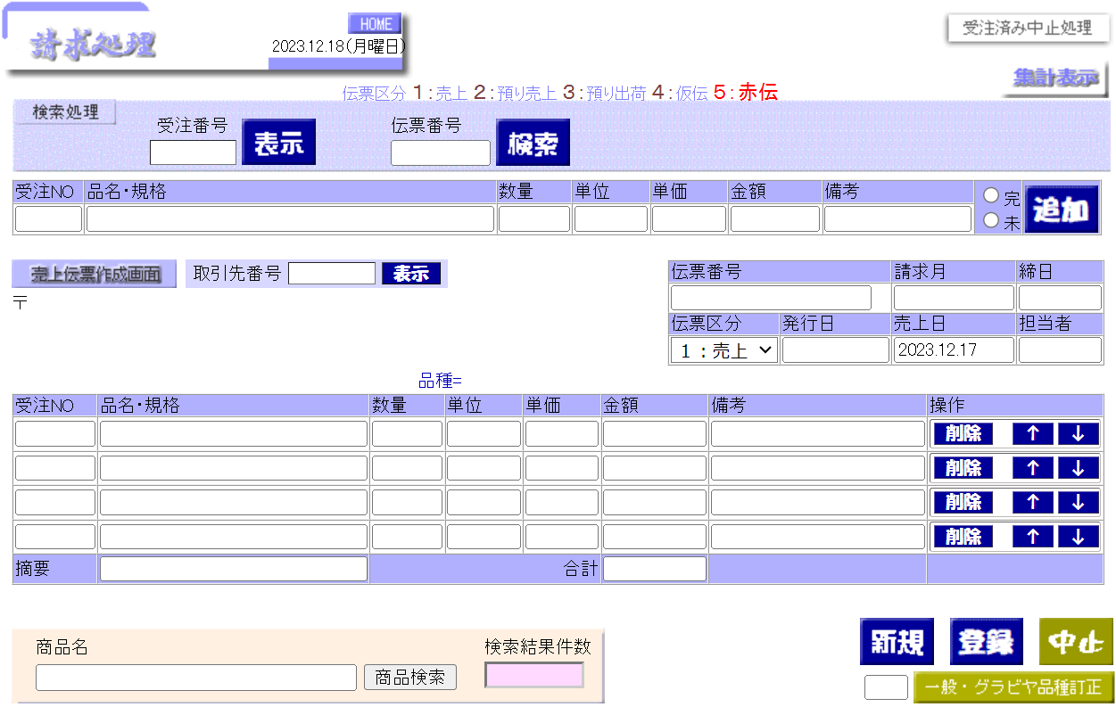

②
④
①
③
 |  |  |  |  |  |  |  | S
⑤
⑥

⑦
⑧
９
⑯
⑩

⑪
⑫
⑬

⑭
⑮

パラメータ
 | なし

使用する部品

 | 識別ID | ラベル |  | I/O | 必須 | データ型 | 画面部品の種類 |  | 表示範囲 |  | 画面部品の説明
 | 1 | 受注番号 |  | I | ー | 数値 | テキストボックス |  | 全角12文字 |  | 受注番号で受注情報の検索ボックス
 | 2 | 表示 |  |  |  |  | ボタン |  |  |  | 受注番号で受注情報の検索ボタン
 | 3 | 伝票番号 |  | I | ー | 数値 | テキストボックス |  | 全角12文字 |  | 伝票番号で伝票情報の検索ボックス
 | 4 | 検索 |  |  |  |  | ボタン |  |  |  | 伝票番号の検索ボタン
 | 5 | 受注の情報 |  | I,O |  | テキスト | 表、テキストボックス |  |  |  | 受注情報の検索結果表（修正可能）
 | 6 | 追加 |  |  |  |  | ボタン |  |  |  | ⑤で表示されている情報を⑪の最終行に追加する
 | 7 | 取引先番号 |  | I |  | 数値 | テキストボックス |  | 全角12文字 |  | 取引先番号で取引先情報の検索ボックス
 | 8 | 表示 |  |  |  |  | ボタン |  |  |  | 取引先番号で取引先情報の検索ボタン
 | 9 | 伝票情報 |  | I,O |  |  | 表、テキストボックス |  |  |  | 伝票情報の検索結果表、伝票情報の入力ボックス
 | 10 | 伝票区分 |  | I,O |  |  | ドロップダウンリスト |  |  |  | 伝票区分を選択するドロップダウンリスト １：売上 ２：預り売上 ３：預り出荷 ４：仮伝 ５：赤伝
 | 11 | 受注伝票 |  | I,O |  | テキスト、数値 | テキストボックス |  |  |  | 受注伝票の情報表
 | 12 | 削除 |  |  |  |  | ボタン |  |  |  | 受注削除ボタン
 | 13 | 上下ボタン |  |  |  |  | ボタン |  |  |  | 表示位置を上下させるボタン
 | 14 | 合計 |  | O |  | 数値 | 表 |  |  |  | 金額の合計表
 | 15 | 登録 |  |  |  |  | ボタン |  |  |  | 伝票情報を保存するボタン
 | 16 | 取引先情報 |  | O |  | テキスト | ボタン |  |  |  | 取引先情報の検索結果表

操作手順
 | 1, 取引先番号を入力し、「表示」ボタンを押下すると、取引先の情報が表示されます。 2, 請求月、伝票区分（選択）、発行日、売上日を入力する。（全項目修正可能） 3, 受注番号を入力し、「表示」ボタンを押下すると、受注伝票より情報を取得して表示する。（各項目は修正可能、但し修正した内容は受注伝票には反映されない） - グラビアの場合：ロットNoを「ロットNo.XXX」の形式で表示（ロットNoの文言部分は設定ファイルで変更可能とする。） 4, 「追加」ボタンを押下すると、⑤で表示されている受注NO、品名・規格、数量、単位、単価、備考欄を⑪の最終行に追加する。 - 金額については数量×単価で計算した値を表示する。 - ⑭で自動的に金額を合計する。 - 伝票区分が４：仮伝の場合は単価と金額は表示対象外とする。 5, 操作ボタンで一覧表の表示を操作する。 「削除」ボタン：1行削除し、上に詰める 「↑↓」ボタン：表示位置を上下させる。 6, 「登録」ボタン押下すると、伝票番号を取得し、⑨⑩⑪⑯に表示されている内容をDBに登録する。DB登録後は登録した内容を画面に表示する。 伝票区分「４：仮伝」以外で⑪の単価が表示されていない場合は、受注伝票より単価を取得し、数量×単価で金額を算出してDBに登録する。 ※伝票番号は編集不可に変更する。 7, 伝票番号を入力し、「検索」ボタンを押下すると、登録されている伝票（⑨⑩⑪⑯）を表示する。

変更内容
プロジェクト名 |  |  | 業務名 |  | システム名 | 画面ID | 機能名 | 作成日 | 作成者 | 更新日 | 更新者
瀬戸内海印刷ウェブサイト |  |  |  |  | 瀬戸内海印刷ウェブサイト |  |  | 2023-12-21 | DUY

画面レイアウト

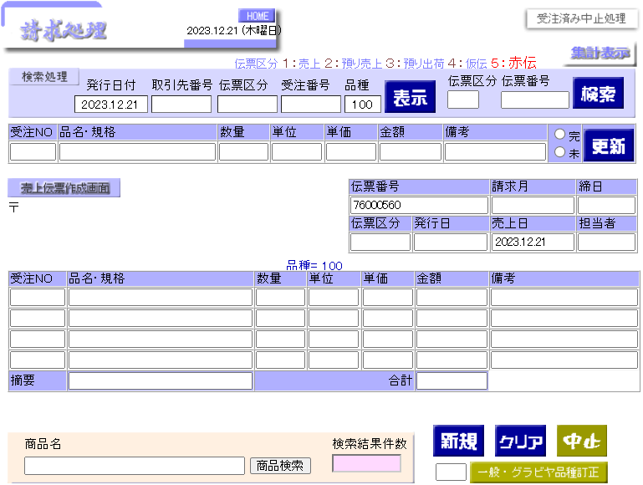

①
①

②
③
②
③

④
⑤
④
⑤

⑥
⑥

⑦
⑦
⑧

⑨
⑨

変更部分

 | 識別ID | 変更部分 |  | 変更内容
 | 1 | ビューア |  | 「発行日付、取引先番号、伝票区分、品種」ボックスを削除する。 「受注番号と伝票番号」ボックスしか残ってない。
 |  | 機能 |  | ー
 | 2 | ビューア |  | ー
 |  | 機能 |  | １，金額は数量×単価で計算した値を表示する、修正しても反映されない、追加ボタン押下すると数量×単金の計算結果となる。 ２，数量と単価が修正されると自動的に金額をもう一度計算する
 | 3 | ビューア |  | 「更新」から「追加」になる。
 |  | 機能 |  | 伝票区分が「４：仮伝」の場合、明細行に単価、金額は表示しない。
 | 4 | ビューア |  | 取引先番号の検索ボックスと表示ボタンを追加する
 |  | 機能 |  | 「表示」ボタンを押しと「取引先番号」で取引先情報を検索する。
 | 5 | ビューア |  | ー
 |  | 機能 |  | 1,「登録」ボタンを押下し,伝票管理番号を取得後,請求情報を登録する。 伝票管理番号は情報登録後に表示する。 2, 伝票管理番号の登録されている請求情報を表示する場所。
 | 6 | ビューア |  | テキストボックスからドロップダウンリストになる。
 |  | 機能 |  | 伝票区分を選択するドロップダウンリスト：「１：売上、２：預り売上、３：預り出荷、４：仮伝、５：赤伝」
 | 7 | ビューア |  | ー
 |  | 機能 |  | １，金額は数量×単価で計算した値を表示する、修正しても反映されない、追加ボタン押下すると数量×単金の計算結果となる。 ２，数量と単価が修正されると自動的に金額をもう一度計算する
 | 8 | ビューア |  | 「削除と上下」ボタンを追加する。
 |  | 機能 |  | 1,削除ボタンを押すと画面表示上は1行削除されていますが、請求情報への登録はされていない状態です。 2,「↑」ボタンを押下し、1行上に移動する。 3,「↓」ボタンを押下し、1行下に移動する。
 | 9 | ビューア |  | 「クリア」から「登録」になる。
 |  | 機能 |  | 1, 「伝票管理番号」が存在している場合はこの伝票管理番号に応じてデータを削除後、新しいデータを登録する。 2, 「伝票管理番号」が存在していない場合は伝票管理番号を取得後、請求情報を登録する。 3, 伝票管理番号は⑤に表示する。

Sheet1
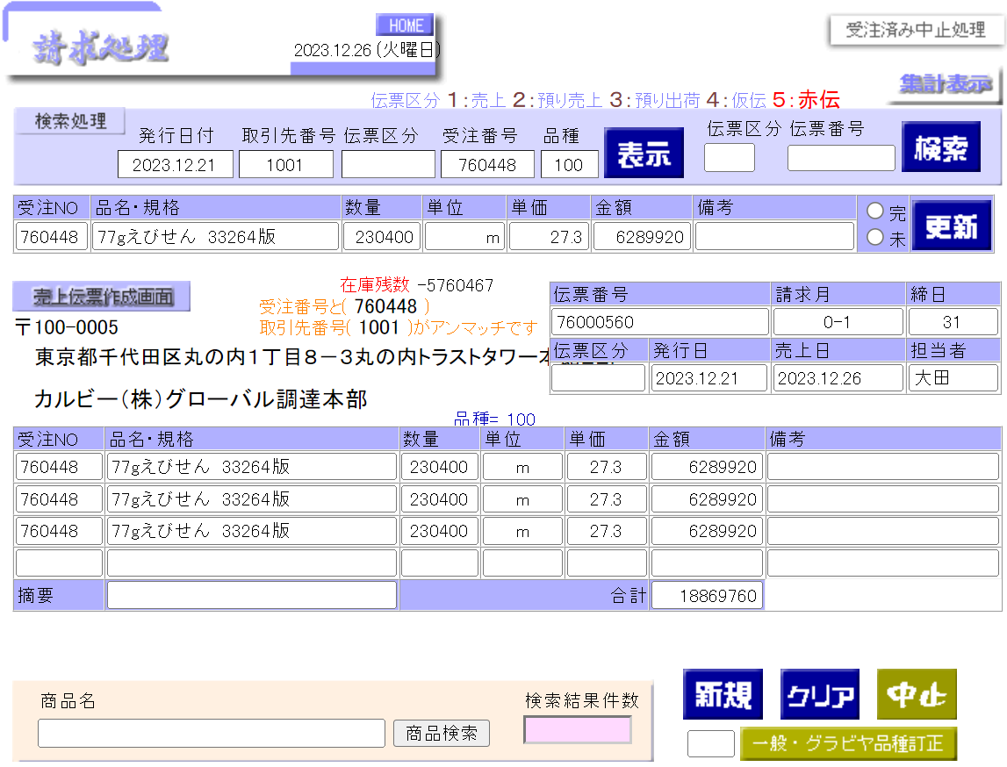

①

②

③
④

 | ファンション | ファンションの機能 | FORMで送られた情報を受ける処理 | 表示ボタン | 検査ボタン | 更新ボタン | クリアボタン | クリアボタン
1 | ukeru1 | FORMで送られた情報を受ける処理：取引先番号、受注番号、商品名、担当、単価、session1*、加減算、在庫数、torihiki_item*、check_item | X
2 | ukeru2 | FORMで送られた情報を受ける処理：denpyo_no、denpyo_no2、renban、取引先名、zipcode、住所１、住所２、namae_soto、商品コード、伝票区分、数量 | X
3 | ukeru3 | FORMで送られた情報を受ける処理：単位、金閣、発行日、担当名、担当、備考、締日、請求月、tekiyo、denpyo_new、za_torihikisaki_no、za_torihikisaki_mei | X
4 | ukeru4 | FORMで送られた情報を受ける処理：joho_ymd、joho_torihikisaki、joho_kubun、joho_juchuno、joho_hakobi、processing、kensaku_no、kensaku_kubun、kari_zaiko1、kari_zaiko2 | X
5 | ukeru5 | FORMで送られた情報を受ける処理：shohinmei、uri_tanka、kanmi、ig_kubun、shohin_kensu、bango、hinshu、hinshu_teisei | X
6 | sime | 締め処理: 発行日と 取引先番号で取引先の 請求月, 締日を計算する
7 | setuzoku
8 | hyoji | 「①」表示する |  | X | X | X
9 | hyoji_meisai001 | 表示処理(明細１) 「②」表示する |  | X | X | X
10 | hyoji_meisai002 | 表示処理(明細１) 「③ 」表示する |  | X | X | X
11 | hyoji_shori | 表示処理(明細１) 「④ 」表示する |  | X | X | X
12 | kensaku | 伝票番号と伝票区分で伝票情報を検索する |  |  | X
13 | kosin | 更新処理 |  |  |  | X
14 | zaiko_kosin | 在庫更新処理(更新処理)
15 | zaiko_clear | 在庫更新処理(クリア処理)
16 | denpyo_max | 伝票番号のカウンター
17 | keka | juchu_topに売上処理 update keka
18 | keka_clear | gan gia tri keka bằng 0
19 | ymd
20 | clear | クリア処理
21 | renban | 連番処理
22 | uriage_zaiko | 売上数の確保処理(区分1,4）
23 | azukari_zaiko | 預り売上数の確保処理(区分2,3）
24 | azukari_shuka | 預出荷処理
25 | torihikisaki | 取引先select処理
26 | shohin | 商品先select処理
27 | shain | 取引先select処理
28 | session_clear | SESSION関数クリア処理
29 | kensaku_hyoji | SESSION→データ処理 |  | X | X | X
30 | shohin_kensaku | 商品検索処理
31 | chusi | 仮伝→売上処理
32 | hinshu

